main
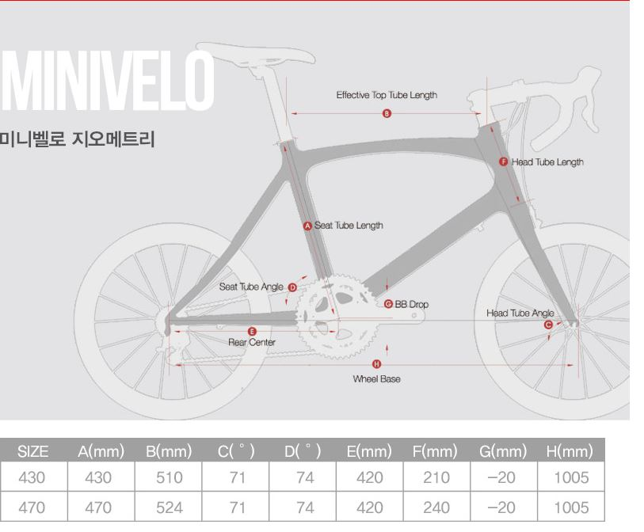
Bicycle' 3d 모델링 Team Project 작업지시서

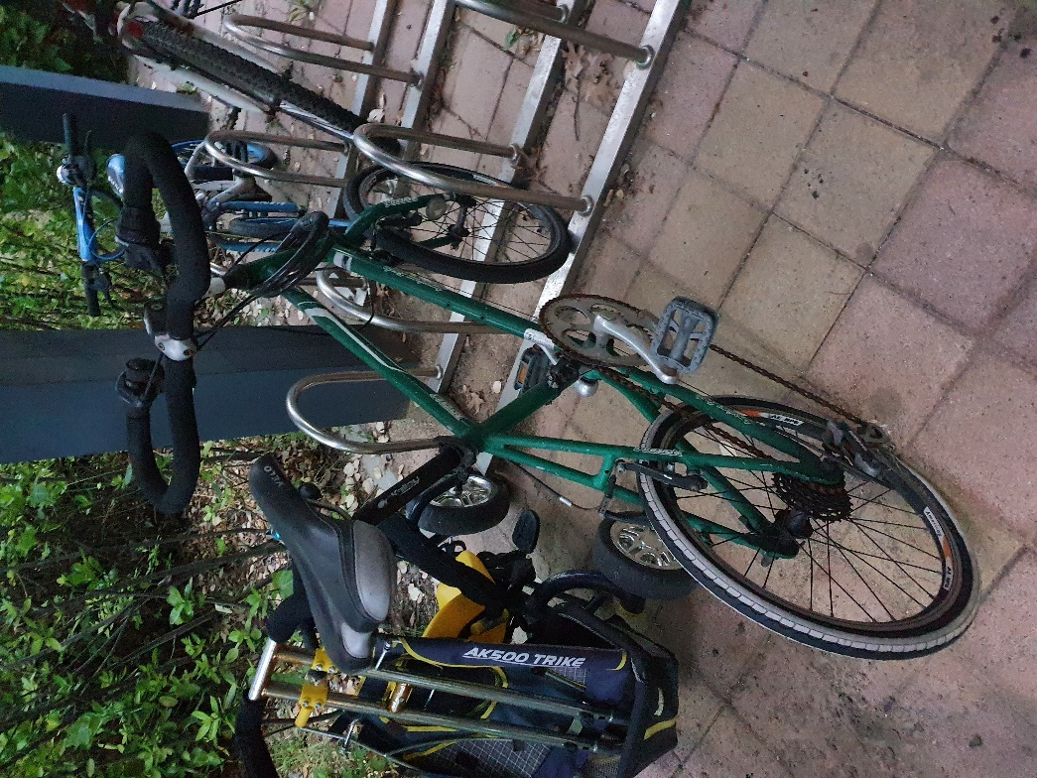
작업일정
순서 | 내용 | 일시 | 비고 | 체크
1 | 분해 및 측정 | 44001 | 도래울마을4단지 | V
2 | 자료수집 및 스케치 | 44002 |  | V
3 | 모델링 착수 | 44006 | 1102 강의실
4 | 모델링 완성 | 44014
5 | 도면 제작 | 44015
6 | ppt 제작 | 44016
7 | 동영상 제작 | 44017
8 | 발표 준비 및 피드백 | 44018
9 | 발표 | 44020
10

작업 개요 |  |  |  |  | 파일목록
순서 | 작업 테마 | 작업자 | 작업 시작 일시 | 비고 | 1 | 파일명 | 확장자 |  | 비고
1900-01-01 | 프레임 | 김재웅 | 44006 |  | 2 | Main_Sketch | .asm | 김재웅 | 자전거 지오메트리
1900-01-02 | 핸들 | 고병도 | 44006 |  | 3
1900-01-03 | 안장 | 이종우 | 44006 |  | 4
1900-01-04 | 바퀴 | 고병도 | 44009 |  | 5
1900-01-05 | 구동계 | 김재웅 | 44008 |  | 6
1900-01-06 | 브레이크 | 이종우 | 44009 |  | 7
1900-01-07 |  |  |  |  | 8
1900-01-08 |  |  |  |  | 9
1900-01-09 |  |  |  |  | 10
10 |  |  |  |  | 1900-01-11

프레임
프레임

순서 | 파일이름 | 확장자 | 비고 | 체크 | 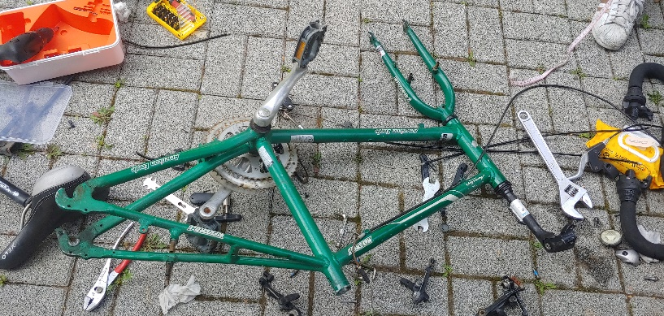 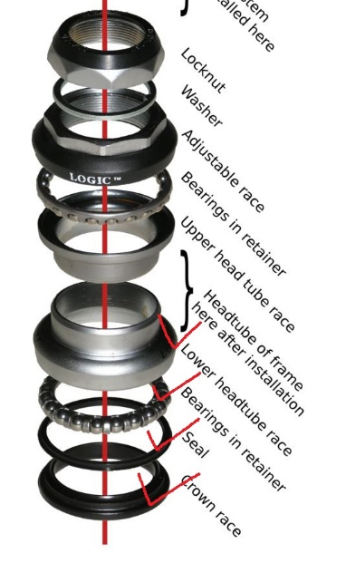 참고 자료
1 | frame | .prt
2 | fork | .prt | fork폴더
3 | adjustable_race | .prt | fork폴더
4 | bearings | .prt | fork폴더
5 | crown-race | .prt | fork폴더
6 | fork_stack_up | .asm | fork폴더
7 | fork_stack | .asm | fork폴더
8 | lower_stack | .prt | fork폴더
9 | washer | .prt | fork폴더
1900-01-10 | locknut | .prt | fork폴더
모델링 사진

Memo
순서 | 내용
1 | fork 구멍 30, stem구멍 28
2 | 1.prt -> saddle 결합부 수정버전
3
4
5
6
7
8
9
10

